Ejercicio_Disponibilidad
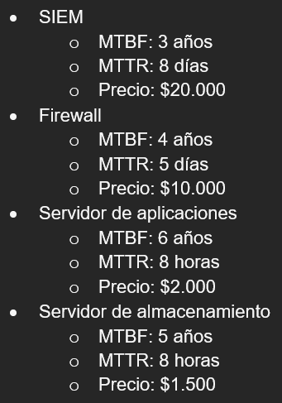
Escenario original |  | Se asume que estan conectados en serie

 | SIEM |  |  |  | Firewall |  |  |  |  | Servidor de aplicaciones |  |  |  |  | Servidor de almacenamiento
 | Indicador | Valor | Unidades |  | Indicador | Valor | Unidades |  |  | Indicador | Valor | Unidades |  |  | Indicador | Valor | Unidades
 | MTBF | 26280 | Hrs |  | MTBF | 35040 | Hrs |  |  | MTBF | 52560 | Hrs |  |  | MTBF | 43800 | Hrs
 | MTTR | 192 | Hrs |  | MTTR | 120 | Hrs |  |  | MTTR | 8 | Hrs |  |  | MTTR | 8 | Hrs
 | Precio | 20000 | Dolares |  | Precio | 10000 | Dolares |  |  | Precio | 2000 | Dolares |  |  | Precio | 1500 | Dolares
 | Disponibilidad | 0.99274705349 |  |  | Disponibilidad | 0.99658703072 |  |  |  | Disponibilidad | 0.99984781616 |  |  |  | Disponibilidad | 0.99981738495

Minutos en un año |  |  |  | 525600
Minutos de indisponibilidad permitidos |  |  |  | 10 |  | # Replicas | Disp. SIEM | Disp. Firewall | Disp. App | Disp. Almacenamiento | Disp.Eq | Costo | Cumple?
Minutos de disponibilidad en el año |  |  |  | 525590 |  | 1 | 0.99274705349 | 0.99658703072 | 0.99984781616 | 0.99981738495 | 0.98902762955 | 33500 | NO
Porcentaje de disponibilidad deseado |  |  |  | 0.99998097412 |  | 2 | 0.99994739477 | 0.99998835164 | 0.99999997684 | 0.99999996665 | 0.99993569052 | 67000 | NO
Porcentaje de disponibilidad del escenario original |  |  |  | 0.98902762955 |  | 3 | 0.99999961846 | 0.99999996024 | 1 | 0.99999999999 | 0.99999957869 | 100500 | SI | * Con 3 replica de cada nodo, se cumple,
Diferencia entre porcentajes |  |  |  | 0.010953344575 |  | 4 | 0.99999999723 | 0.99999999986 | 1 | 1 | 0.9999999971 | 134000 | SI | sin embargo hay alguna forma de cumplir con menor costo?
Nodos que cumplen con la minima disponibilidad |  |  |  | 0
 |  |  |  |  |  | Pruebas | 0.99999961846 | 0.99998835164 | 0.99999997684 | 0.99999996665 | 0.99998791359 | 87000 | SI
 |  |  |  |  |  | # Replicas | 3 | 2 | 2 | 2

 |  |  |  |  |  |  | SIEM |  |  |  | Firewall |  |  |  | Servidor de aplicaciones |  |  | Servidor de almacenamiento

 |  |  |  |  |  |  | SIEM |  |  |  | Firewall |  |  |  | Servidor de aplicaciones |  |  | Servidor de almacenamiento

 |  |  |  |  |  |  | SIEM

